Solicitud gráfica
 | Área: | Matemáticas |  |  | Fecha:
 | Grado: | 8 |  |  | 2015-12-05
 | Título del tema: | Las ecuaciones en nuestro entorno |  |  | ¿Cuaderno de estudio o recurso? | Recurso
 | Editor: | Josué Malagón |  |  | Motor del recurso | F4

 | Código guión o recurso: | MA_08_06_REC30 | ← Para determinar este código, visite la hoja de Ayuda
 |  |  |  |  | ESPECIFICACIÓN DE ARCHIVOS A ENTREGAR
Núm. | Archivo Shutterstock o ruta en web | Imagen para: | Tipo | Ubicación de la imagen en el recurso F4 | Nombre imagen SMALL | Tamaño imagen SMALL | Nombre imagen ZOOM | Tamaño imagen ZOOM | Descripción | Observaciones
IMG01 | 247897912 | Recurso F4 | Ilustración | Inicio | MA_08_06_REC30_IMG01.jpg | 950 x 435 px |  |  | profesor explicando una estadística en el tablero | Por favor tambien construir imagen en fomrato med y thumb para icono de recurso.
IMG02 | 303873320 | Recurso F4 | Ilustración | Contenido | MA_08_06_REC30_IMG02.jpg | 750 x 365 px |  |  | cuatro mangos y un vaso con jugo | ninguna
IMG03 | 323659688 | Recurso F4 | Ilustración | Contenido | MA_08_06_REC30_IMG03.jpg | 750 x 365 px |  |  | gráfica estadística con valores $100 000 y $150 000 en las dos bolsas grandes y “x” en la bolsa pequeña, en el eje horizontal van los meses septiembre, octubre y noviembre | 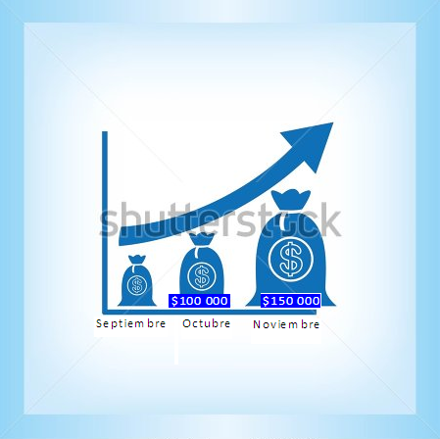
IMG04 | 300507260 | Recurso F4 | Ilustración | Contenido | MA_08_06_REC30_IMG04.jpg | 750 x 365 px |  |  | una cancha con la medida del largo 12 metros | 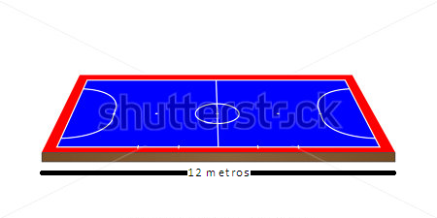
IMG05 | 345421457 | Recurso F4 | Ilustración | Contenido | MA_08_06_REC30_IMG05.jpg | 750 x 365 px |  |  | ventana y se debe quitar el fondo negro | ninguna
IMG06 | ver descripción de la imagen | Recurso F4 | Ilustración | Extra | MA_08_06_REC30_IMG06.jpg | 330 x 475 px |  |  | explicación de las partes de una ecuación, va en la ventana de explicación | La letra x debe estar en mínuscula y en cursiva
IMG07 | 174265457 | Recurso F4 | Ilustración | Contenido | MA_08_06_REC30_IMG07.jpg | 750 x 365 px |  |  | profesor y alumnos | ninguna
IMG08 | 346524599 | Recurso F4 | Ilustración | Contenido | MA_08_06_REC30_IMG08.jpg | 750 x 365 px |  |  | pantalón y zapatillas | ninguna
IMG09 | 310933118 | Recurso F4 | Ilustración | Contenido | MA_08_06_REC30_IMG09.jpg | 750 x 365 px |  |  | cancha deportiva con medidas específicas | 